Weapon_Dashboard
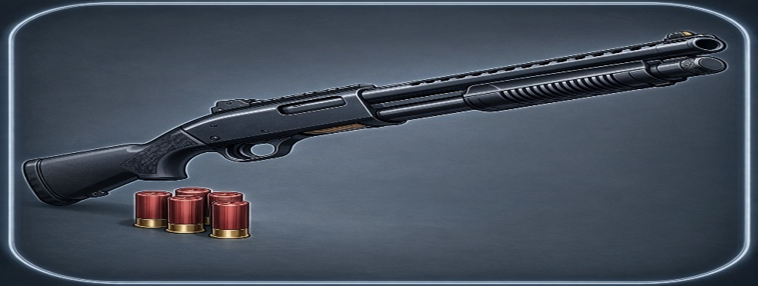
기본정보 |  |  |  |  |  | 항목별 상세분석
항목 | 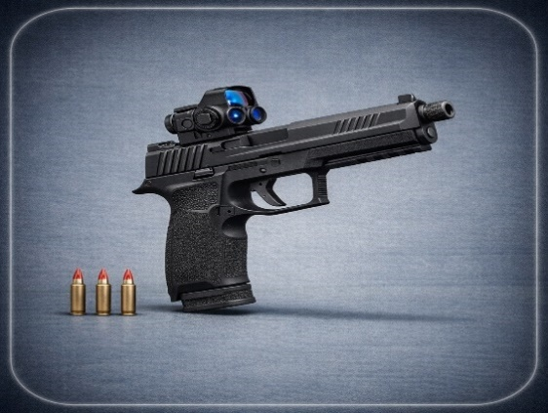 | 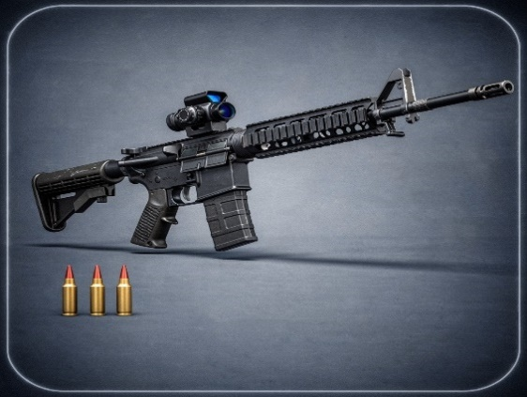 | 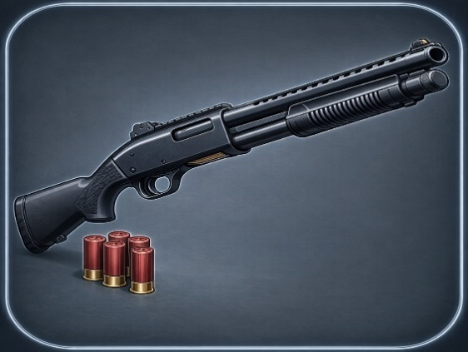 | 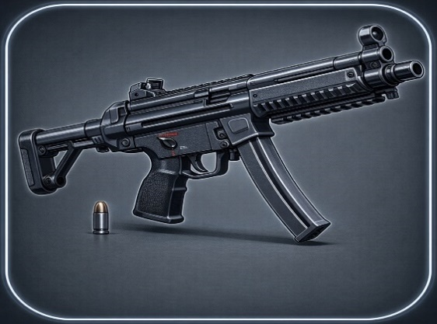 | 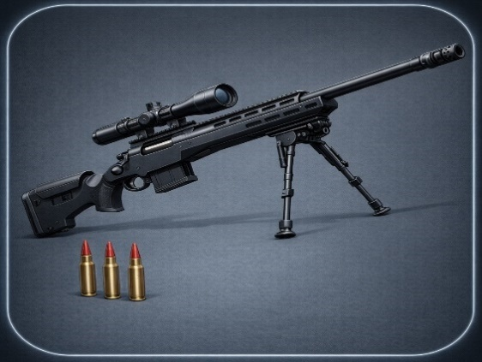 | 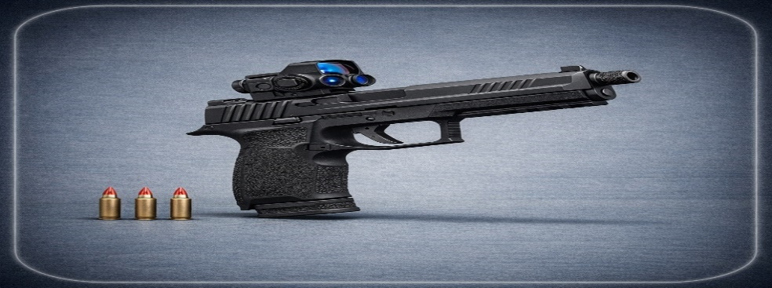 |  |  |  |  | 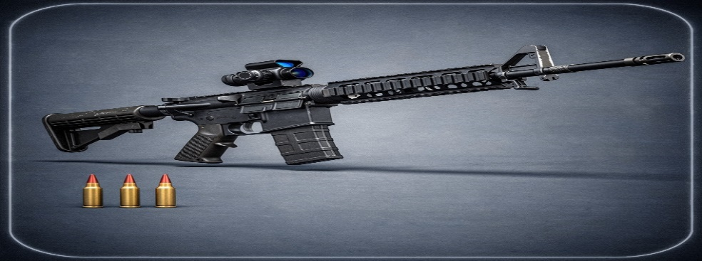 |  |  |  |  |  |  |  |  |  |  | 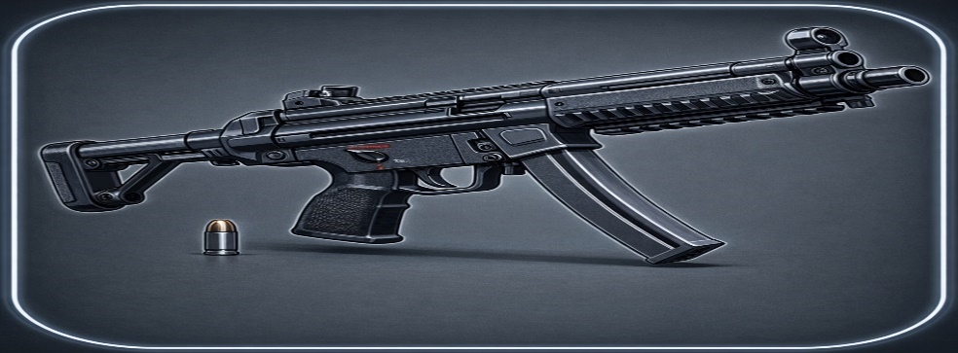 |  |  |  |  | 
 |  |  |  |  |  | 권총 상세분석 |  |  |  |  | 라이플 상세분석 |  |  |  |  |  | 샷건 상세분석 |  |  |  |  | SMG 상세분석 |  |  |  |  | 스나이퍼 상세분석
무기 이름 | 권총 | 라이플 | 샷건 | SMG | 스나이퍼 | Lv | Dmg | Crit% | Miss% | TTK | Lv | Dmg | Crit% | Miss% | TTK |  | Lv | Dmg | Crit% | Miss% | TTK | Lv | Dmg | Crit% | Miss% | TTK | Lv | Dmg | Crit% | Miss% | TTK
기본 대미지 | 450 | 850 | 6800 | 280 | 8800 | 1 | 450 | 0.12 | 0.02 | 105.9 | 1 | 850 | 0.18 | 0.08 | 97.7 |  | 1 | 6800 | 0.08 | 0.42 | 54.8 | 1 | 280 | 0.1 | 0.15 | 107.7 | 1 | 8800 | 0.25 | 0.05 | 31.3
대미지 성장 | 40 | 110 | 480 | 30 | 750 | 2 | 490 | 0.12 | 0.019 | 96.7 | 2 | 960 | 0.18 | 0.077 | 86 |  | 2 | 7280 | 0.08 | 0.405 | 49.9 | 2 | 310 | 0.1 | 0.146 | 96.1 | 2 | 9550 | 0.25 | 0.0495 | 28.8
기본 연사력 | 4.5 | 2.5 | 0.85 | 8.8 | 0.45 | 3 | 530 | 0.12 | 0.018 | 89.1 | 3 | 1070 | 0.18 | 0.074 | 76.7 |  | 3 | 7760 | 0.08 | 0.39 | 45.7 | 3 | 340 | 0.1 | 0.142 | 86.7 | 3 | 10300 | 0.25 | 0.049 | 26.7
연사력 성장 | 0.05 | 0.02 | 0.01 | 0.08 | 0.02 | 4 | 570 | 0.13 | 0.017 | 81.9 | 4 | 1180 | 0.19 | 0.071 | 68.6 |  | 4 | 8240 | 0.09 | 0.375 | 41.1 | 4 | 370 | 0.11 | 0.138 | 78.5 | 4 | 11050 | 0.26 | 0.0485 | 24.4
치명타 확률(%) | 12 | 18 | 8 | 10 | 25 | 5 | 610 | 0.13 | 0.016 | 76.3 | 5 | 1290 | 0.19 | 0.068 | 62.5 |  | 5 | 8720 | 0.09 | 0.36 | 37.9 | 5 | 400 | 0.11 | 0.134 | 72 | 5 | 11800 | 0.26 | 0.048 | 22.8
치명타 배율 | 1.8 | 2 | 3.5 | 1.5 | 4.5 | 6 | 650 | 0.13 | 0.015 | 71.4 | 6 | 1400 | 0.19 | 0.065 | 57.3 |  | 6 | 9200 | 0.09 | 0.345 | 35.1 | 6 | 430 | 0.11 | 0.13 | 66.4 | 6 | 12550 | 0.26 | 0.0475 | 21.4
미스 확률(%) | 2 | 8 | 42 | 15 | 5 | 7 | 690 | 0.14 | 0.014 | 66.6 | 7 | 1510 | 0.2 | 0.062 | 52.5 |  | 7 | 9680 | 0.1 | 0.33 | 32 | 7 | 460 | 0.12 | 0.126 | 61.3 | 7 | 13300 | 0.27 | 0.047 | 19.9
미스 감소량 | 0.1 | 0.3 | 1.5 | 0.4 | 0.05 | 8 | 730 | 0.14 | 0.013 | 62.7 | 8 | 1620 | 0.2 | 0.059 | 48.7 |  | 8 | 10160 | 0.1 | 0.315 | 29.8 | 8 | 490 | 0.12 | 0.122 | 57.2 | 8 | 14050 | 0.27 | 0.0465 | 18.8
권총
라이플
샷건
SMG
스나이퍼
능력치 종합 |  |  |  |  |  | 9 | 770 | 0.14 | 0.012 | 59.3 | 9 | 1730 | 0.2 | 0.056 | 45.4 |  | 9 | 10640 | 0.1 | 0.3 | 27.9 | 9 | 520 | 0.12 | 0.118 | 53.5 | 9 | 14800 | 0.27 | 0.046 | 17.8
 |  |  |  |  |  | 10 | 810 | 0.15 | 0.011 | 55.9 | 10 | 1840 | 0.21 | 0.053 | 42.2 |  | 10 | 11120 | 0.11 | 0.285 | 25.6 | 10 | 550 | 0.13 | 0.114 | 50 | 10 | 15550 | 0.28 | 0.0455 | 16.7
 |  |  |  |  |  | 11 | 850 | 0.15 | 0.01 | 53.1 | 11 | 1950 | 0.21 | 0.05 | 39.7 |  | 11 | 11600 | 0.11 | 0.27 | 24 | 11 | 580 | 0.13 | 0.11 | 47.1 | 11 | 16300 | 0.28 | 0.045 | 15.9
 |  |  |  |  |  | 12 | 890 | 0.15 | 0.01 | 50.7 | 12 | 2060 | 0.21 | 0.047 | 37.4 |  | 12 | 12080 | 0.11 | 0.255 | 22.6 | 12 | 610 | 0.13 | 0.106 | 44.5 | 12 | 17050 | 0.28 | 0.0445 | 15.2
 |  |  |  |  |  | 13 | 930 | 0.16 | 0.01 | 48.1 | 13 | 2170 | 0.22 | 0.044 | 35.1 |  | 13 | 12560 | 0.12 | 0.24 | 20.9 | 13 | 640 | 0.14 | 0.102 | 42 | 13 | 17800 | 0.29 | 0.044 | 14.3
 |  |  |  |  |  | 14 | 970 | 0.16 | 0.01 | 46.1 | 14 | 2280 | 0.22 | 0.041 | 33.3 |  | 14 | 13040 | 0.12 | 0.225 | 19.7 | 14 | 670 | 0.14 | 0.098 | 39.9 | 14 | 18550 | 0.29 | 0.0435 | 13.7
 |  |  |  |  |  | 15 | 1010 | 0.16 | 0.01 | 44.2 | 15 | 2390 | 0.22 | 0.038 | 31.6 |  | 15 | 13520 | 0.12 | 0.21 | 18.7 | 15 | 700 | 0.14 | 0.094 | 37.9 | 15 | 19300 | 0.29 | 0.043 | 13.1
 |  |  |  |  |  | 16 | 1050 | 0.17 | 0.01 | 42.2 | 16 | 2500 | 0.23 | 0.035 | 29.9 |  | 16 | 14000 | 0.13 | 0.195 | 17.4 | 16 | 730 | 0.15 | 0.09 | 36 | 16 | 20050 | 0.3 | 0.0425 | 12.4
 |  |  |  |  |  | 17 | 1090 | 0.17 | 0.01 | 40.6 | 17 | 2610 | 0.23 | 0.032 | 28.5 |  | 17 | 14480 | 0.13 | 0.18 | 16.5 | 17 | 760 | 0.15 | 0.086 | 34.4 | 17 | 20800 | 0.3 | 0.042 | 12
 |  |  |  |  |  | 18 | 1130 | 0.17 | 0.01 | 39.2 | 18 | 2720 | 0.23 | 0.029 | 27.3 |  | 18 | 14960 | 0.13 | 0.165 | 15.7 | 18 | 790 | 0.15 | 0.082 | 32.9 | 18 | 21550 | 0.3 | 0.0415 | 11.6
SIMULATION ▶
RESET DATA ↺
 |  |  |  |  |  | 19 | 1170 | 0.18 | 0.01 | 37.5 | 19 | 2830 | 0.24 | 0.026 | 25.9 |  | 19 | 15440 | 0.14 | 0.15 | 14.6 | 19 | 820 | 0.16 | 0.078 | 31.4 | 19 | 22300 | 0.31 | 0.041 | 11
타락한 용사 | 몬스터 체력 | 450000 |  |  |  | 20 | 1210 | 0.18 | 0.01 | 36.3 | 20 | 2940 | 0.24 | 0.023 | 24.9 |  | 20 | 15920 | 0.14 | 0.135 | 13.9 | 20 | 850 | 0.16 | 0.074 | 30.1 | 20 | 23050 | 0.31 | 0.0405 | 10.6
 | 몬스터 방어력 | 60 |  |  |  | 21 | 1250 | 0.18 | 0.01 | 35.1 | 21 | 3050 | 0.24 | 0.02 | 23.9 |  | 21 | 16400 | 0.14 | 0.12 | 13.3 | 21 | 880 | 0.16 | 0.07 | 28.9 | 21 | 23800 | 0.31 | 0.04 | 10.3
 |  |  |  |  |  | 22 | 1290 | 0.19 | 0.01 | 33.8 | 22 | 3160 | 0.25 | 0.017 | 22.8 |  | 22 | 16880 | 0.15 | 0.105 | 12.5 | 22 | 910 | 0.17 | 0.066 | 27.7 | 22 | 24550 | 0.32 | 0.0395 | 9.8
◆ BATTLE SIMULATION REPORT ◆ |  |  |  |  |  | 23 | 1330 | 0.19 | 0.01 | 32.7 | 23 | 3270 | 0.25 | 0.014 | 22 |  | 23 | 17360 | 0.15 | 0.09 | 11.9 | 23 | 940 | 0.17 | 0.062 | 26.7 | 23 | 25300 | 0.32 | 0.039 | 9.5
최단 예상 TTK |  | 7.6 SEC |  |  |  | 24 | 1370 | 0.19 | 0.01 | 31.8 | 24 | 3380 | 0.25 | 0.011 | 21.2 |  | 24 | 17840 | 0.15 | 0.075 | 11.4 | 24 | 970 | 0.17 | 0.058 | 25.7 | 24 | 26050 | 0.32 | 0.0385 | 9.2
몬스터 기믹 |  | Evasion |  |  |  | 25 | 1410 | 0.2 | 0.01 | 30.6 | 25 | 3490 | 0.26 | 0.01 | 20.3 |  | 25 | 18320 | 0.16 | 0.06 | 10.7 | 25 | 1000 | 0.18 | 0.054 | 24.7 | 25 | 26800 | 0.33 | 0.038 | 8.8
STRATEGIC GUIDE |  |  |  |  |  | 26 | 1450 | 0.2 | 0.01 | 29.8 | 26 | 3600 | 0.26 | 0.01 | 19.7 |  | 26 | 18800 | 0.16 | 0.045 | 10.3 | 26 | 1030 | 0.18 | 0.05 | 23.9 | 26 | 27550 | 0.33 | 0.0375 | 8.6
"매 초 회피율이 15%씩 복리로 상승합니다. 회피가 쌓이기 전, 초반 명중률 보정이 높은 권총이나 SMG로 단숨에 제압해야 합니다." |  |  |  |  |  | 27 | 1490 | 0.2 | 0.01 | 29 | 27 | 3710 | 0.26 | 0.01 | 19.1 |  | 27 | 19280 | 0.16 | 0.03 | 9.9 | 27 | 1060 | 0.18 | 0.046 | 23.1 | 27 | 28300 | 0.33 | 0.037 | 8.3
 |  |  |  |  |  | 28 | 1530 | 0.21 | 0.01 | 28 | 28 | 3820 | 0.27 | 0.01 | 18.4 |  | 28 | 19760 | 0.17 | 0.015 | 9.3 | 28 | 1090 | 0.19 | 0.042 | 22.3 | 28 | 29050 | 0.34 | 0.0365 | 8
 |  |  |  |  |  | 29 | 1570 | 0.21 | 0.01 | 27.3 | 29 | 3930 | 0.27 | 0.01 | 17.9 |  | 29 | 20240 | 0.17 | 0.01 | 9.1 | 29 | 1120 | 0.19 | 0.038 | 21.6 | 29 | 29800 | 0.34 | 0.036 | 7.8
 |  |  |  |  |  | 30 | 1610 | 0.21 | 0.01 | 26.6 | 30 | 4040 | 0.27 | 0.01 | 17.4 |  | 30 | 20720 | 0.17 | 0.01 | 8.9 | 30 | 1150 | 0.19 | 0.034 | 20.9 | 30 | 30550 | 0.34 | 0.0355 | 7.6
MISSION RANK |  | S

데미지 성장 추이
치명타 확률 변화
미스율 감소 추이
최종 TTK 비교

 |  |  |  |  |  |  |  |  |  |  | 대미지 | 0.9 | 1.7 | 10 | 0.56 | 10
 |  |  |  |  |  |  |  |  |  |  | 연사 | 6.75 | 3.75 | 1.275 | 10 | 0.675
 |  |  |  |  |  |  |  |  |  |  | 명중 | 2.4 | 3.6 | 1.6 | 2 | 5
 |  |  |  |  |  |  |  |  |  |  | 치확 | 9.8 | 9.2 | 5.8 | 8.5 | 9.5
 |  |  |  |  |  |  |  |  |  |  | 치배 | 3.6 | 4 | 7 | 3 | 9

